B6
B6 | Sickerversuch
 | Liegenschaftsentwässerung

Gemeinde |  |  |  | Parzellen-Nr.:
Objekt
Bauherr
Architekt
Fachplaner

Versuchsdurchführung

- Grube (ca. 1 x 1 m) mit geraden Wänden ausheben.
- Die Lage und Tiefe sollte mit der künftigen Versickerungsanlage übereinstimmen.
- Sohle ausebnen und mit 2 Zentimeter Splitt abdecken.
- Wände und Sohle sollen durch Baggerschaufel nicht verdichtet werden. Allenfalls sind diese aufzurauhen.
- Doppelmeter bzw. Messlatte entsprechend fixieren wobei der Nullpunkt die Grabensohle berührt
- Grube vorsichtig mit Wasser bis ca. 50 cm über der Sohle – maximal bis zum Mutterboden - füllen
- Wasserspiegel alle 15 min ablesen und Messwert in Protokoll eintragen.
- Der Versuch ist als Kontrolle ein zweites Mal durchzuführen

Angaben Baggerschlitz

Länge L: |  |  | [m] | mittlere Länge Lm: |  |  | [m] | Höhe z: | [m]
Breite B: |  |  | [m] | mittlere Breite Bm: |  |  | [m]

Bodentyp:

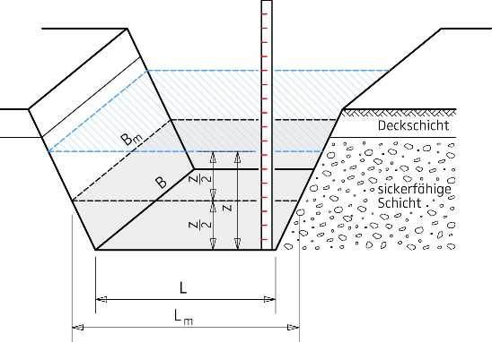
 |  |  |  |  | Bodentyp |  |  | spezifische Sickerleistung | Einheit | Sickerfähigkeit
 |  |  |  |  | Grobkies |  |  | > 100 | l / min*m² | sehr gut
 |  |  |  |  | Kies (sauber) |  |  | > 20 | l / min*m² | sehr gut
 |  |  |  |  | Feinkies, sandig siltig |  |  | > 10 | l / min*m² | gut
 |  |  |  |  | Sand siltig, kiesig |  |  | 5 - 10 | l / min*m² | mässig bis gut
 |  |  |  |  | Kies, Sand leicht tonig |  |  | 0,5 - 5 | l / min*m² | mässig bis gut
 |  |  |  |  | Humus (unverdichtet) |  |  | 1 - 3 | l / min*m² | mässig
 |  |  |  |  | lehmiger Kies |  |  | 0,5 - 2 | l / min*m² | schlecht
 |  |  |  |  | Möräne, kiesiger Lehm |  |  | <0,5 | l / min*m² | sehr schlecht
 |  |  |  |  | Silt, Ton |  |  | < 0,1 | l / min*m² | sehr schlecht

Messung

Datum: |  |  |  | Zeit |  |  |  | Wasserhöhe |  | Sickerleistung
Zeit: |  |  |  | t |  | Dt |  | h | Dh | Sspez
 |  |  |  | [min] |  | [min] |  | [cm] | [cm] | [l/min m2]
 |  |  |  | 0

$$S_{spez}=\frac{Q}{A}=\frac{L_{m}∙B_{m}∙\frac{∆h}{∆t}}{L∙B+z∙\left(L_{m}+B_{m}\right)}$$

 |  |  |  |  |  |  |  |  | spezifische Sickerleistung:

 |  | Ort, Datum: |  |  |  |  | Unterschrift Fachspezialist VSA Liegenschaftsentwässerung

